DB構築
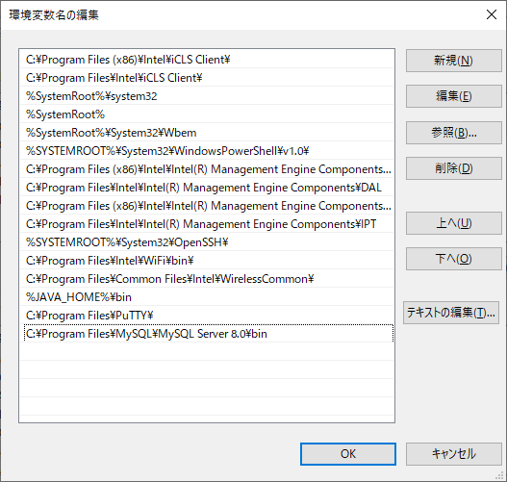
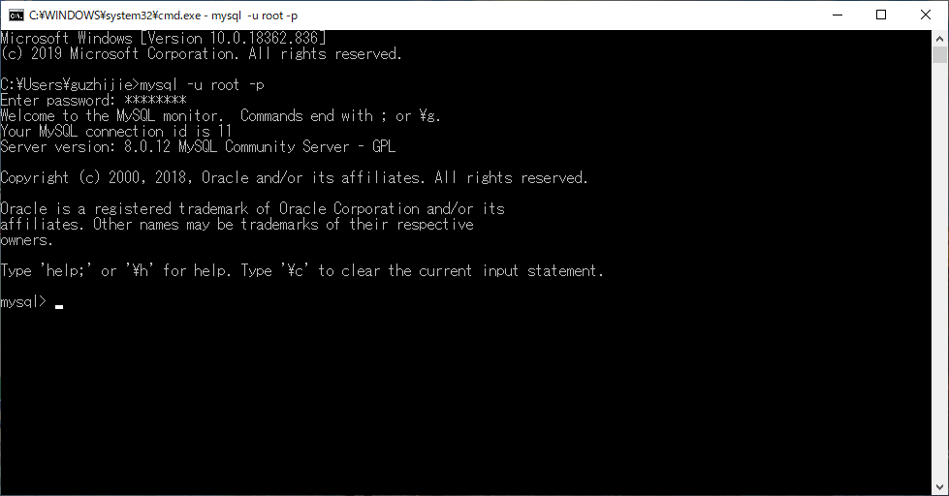
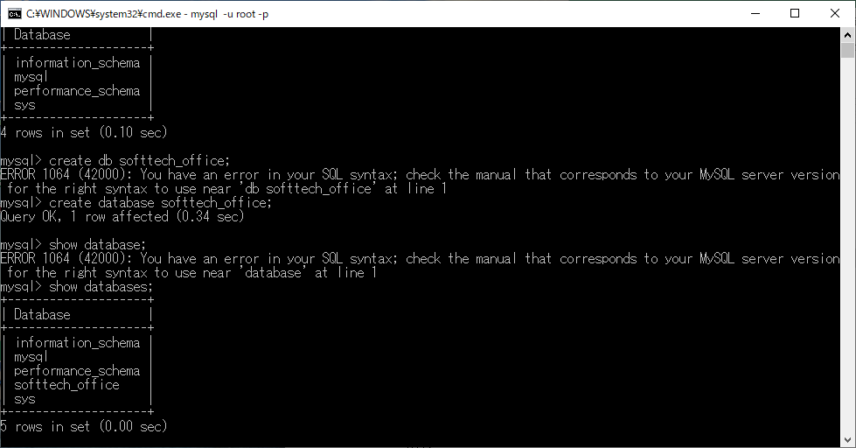
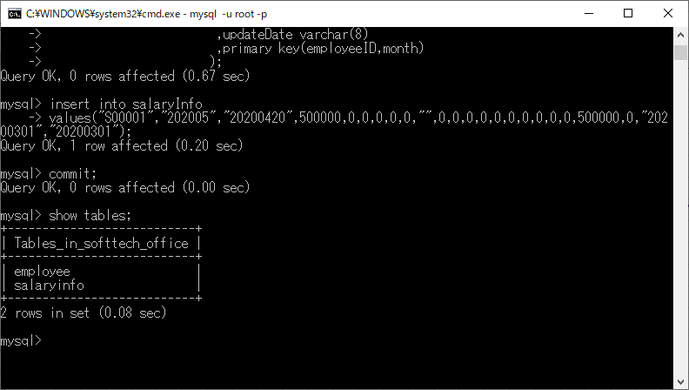
 | MySQL root パスワード：softtech
 | DB名：softtech_office
 | 8.0バージョンの場合、セキュリティーダウンための設定
 | C:\ProgramData\MySQL\MySQL Server 8.0\my.ini
 |  | default_authentication_plugin=mysql_native_password
 | だめな場合、
 |  | alter user 'root'@'localhost' identified WITH mysql_native_password by 'softtech';
 |  | )
 | select user,plugin from mysql.user;
 | mysql_native_password である事を確認。

下記、インストール例です。しかし 失敗しました。
１）MySQLダウンロード
 | https://dev.mysql.com/downloads/
 | 例： mysql-installer-web-community-8.0.19.0.msi をダウンロードした。
２）*.msiを実行
 | https://dev.mysql.com/downloads/windows/installer/5.7.html

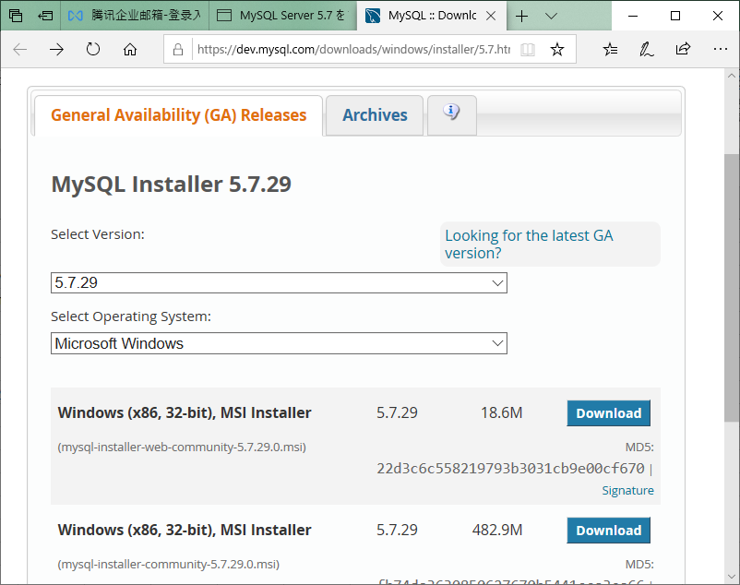

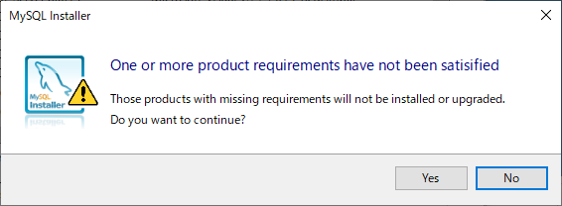

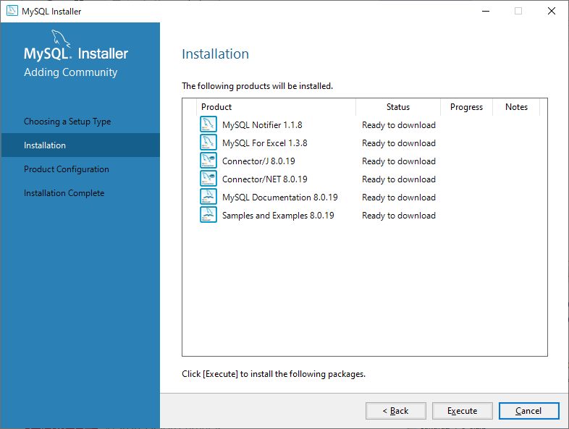

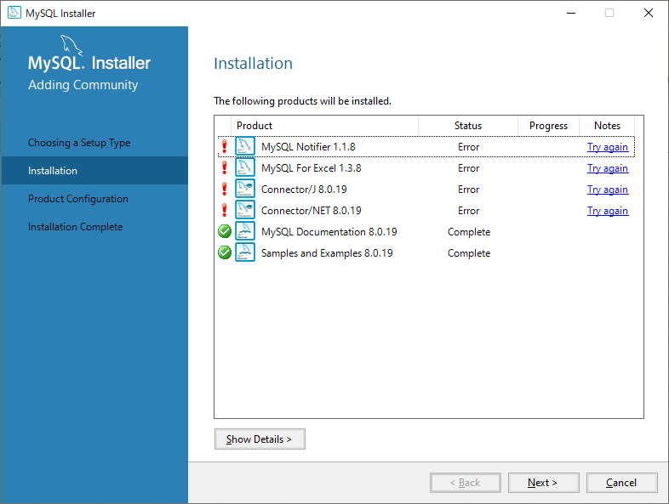

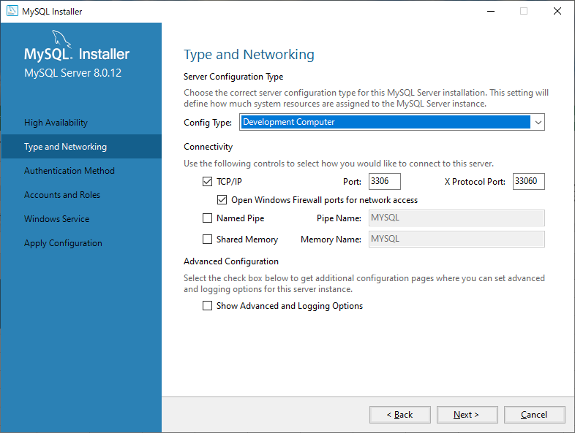

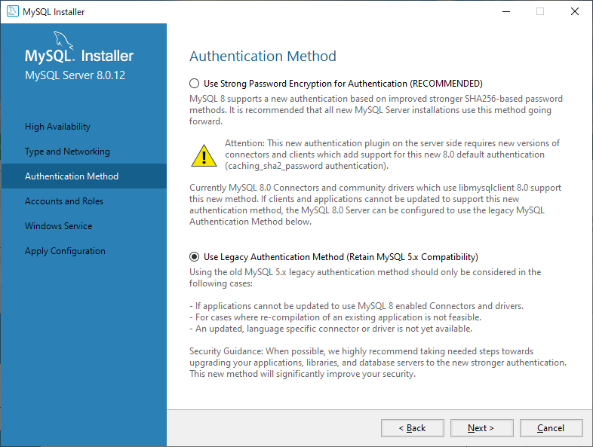

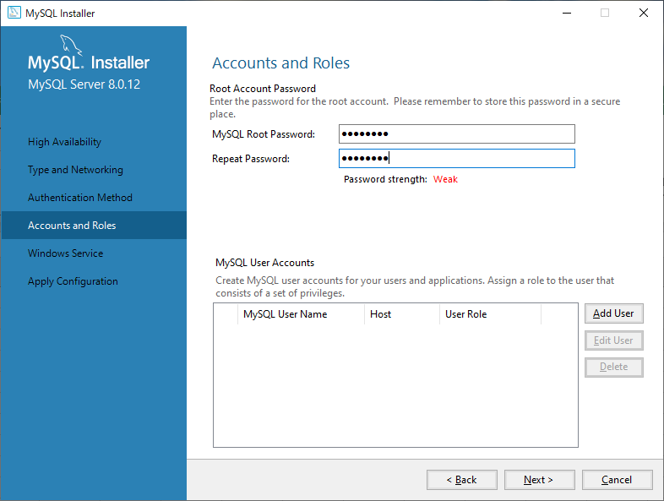

 |  |  | softtech

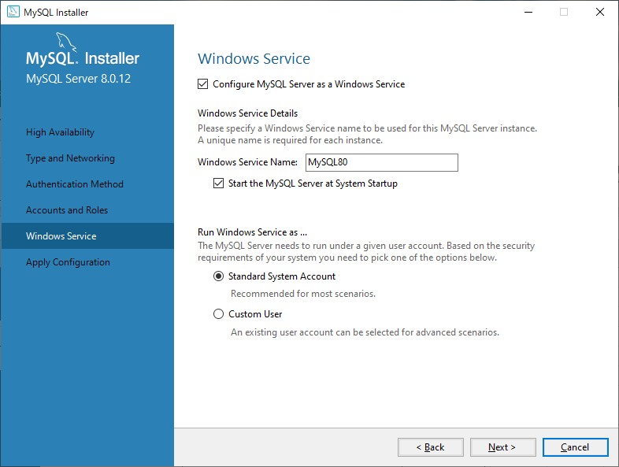

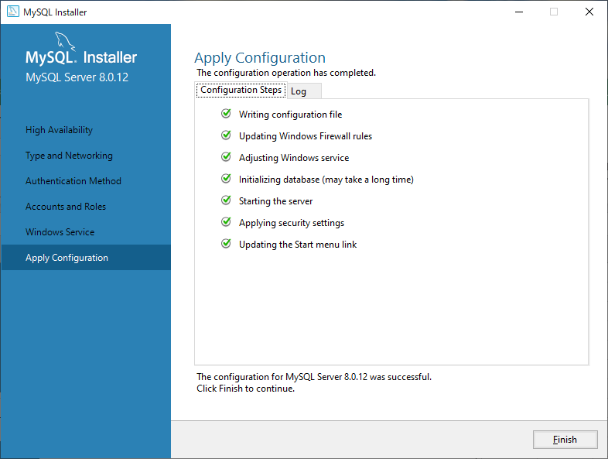

2) | DB作成

開発環境構築
１）Eclipseダウンロード
 | https://mergedoc.osdn.jp/
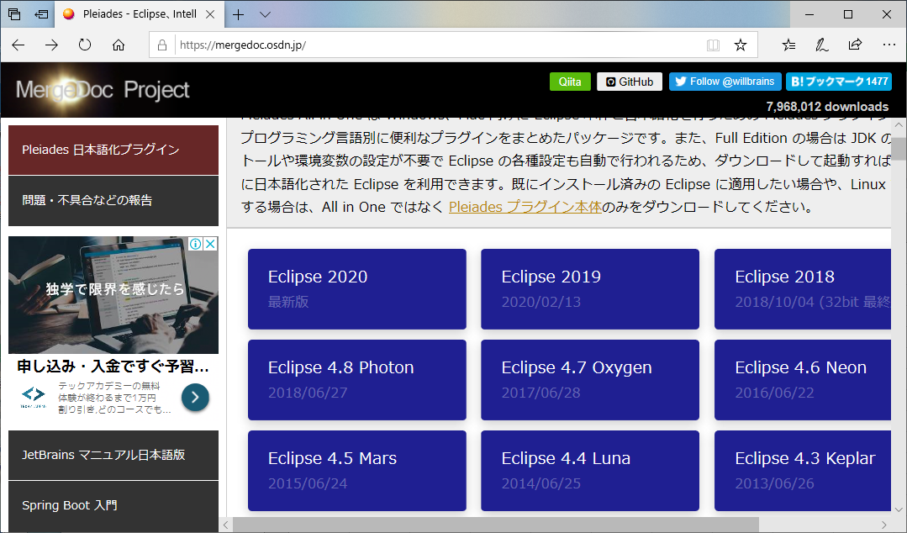

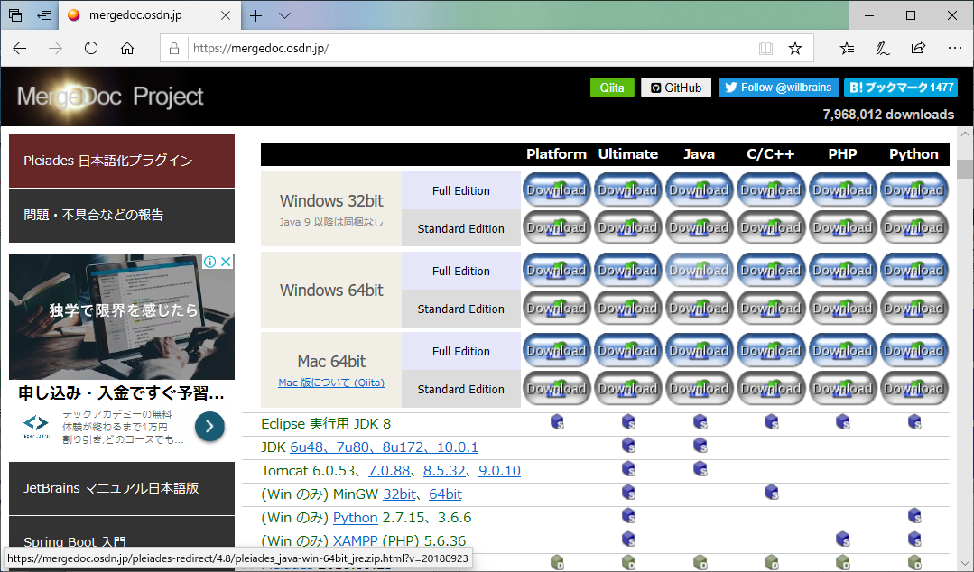

 | pleiades-4.8.0-java-win-64bit-jre_20180923.zipがダウンロードされた。
2)C:\に解凍。（PATH長いため、C：の直下にする）
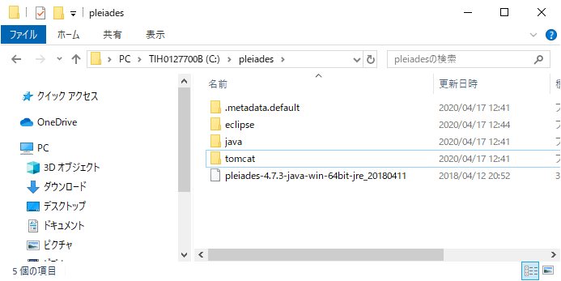

3)Eclipse起動
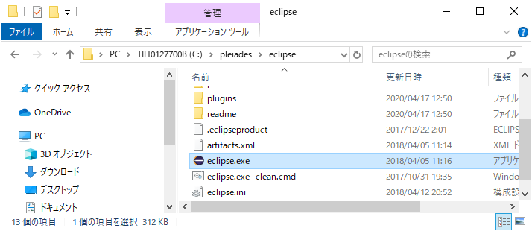

 | ワークスベース：C:\workspace
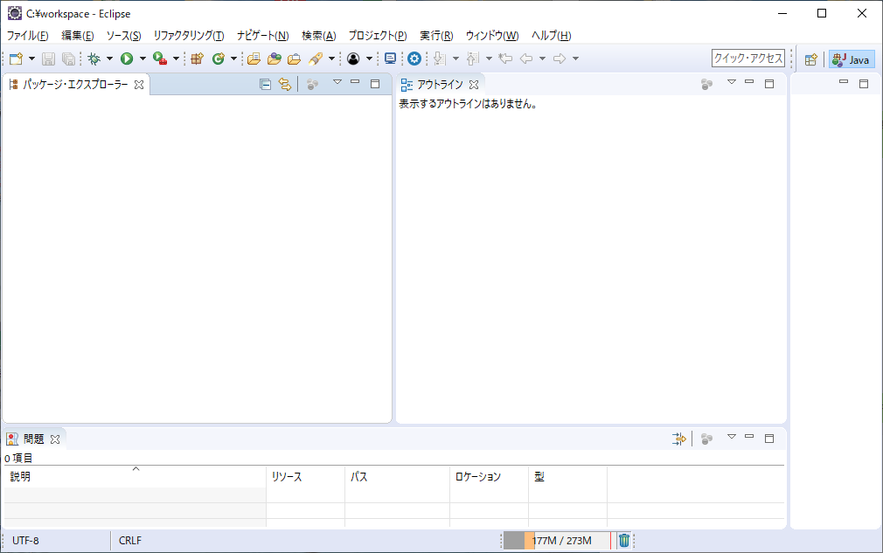

以下は参考、必須ではない。
３）ソース導入
 | 「ファイル」⇒「インポート」
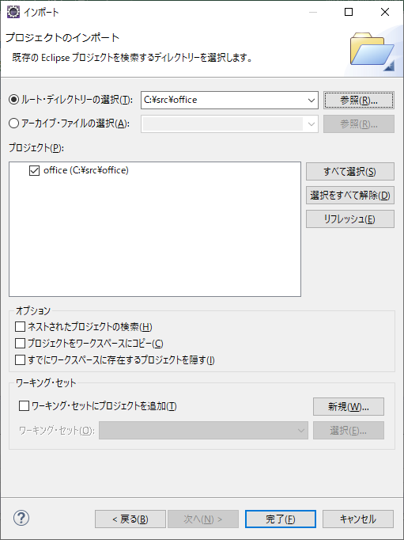

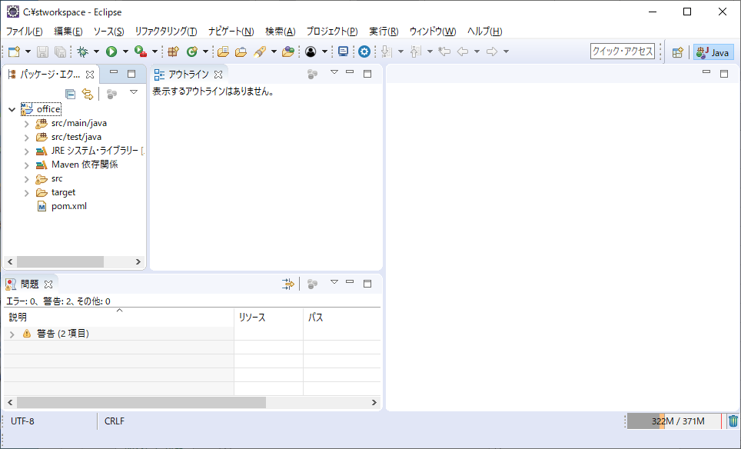

 | JAVA８を利用する
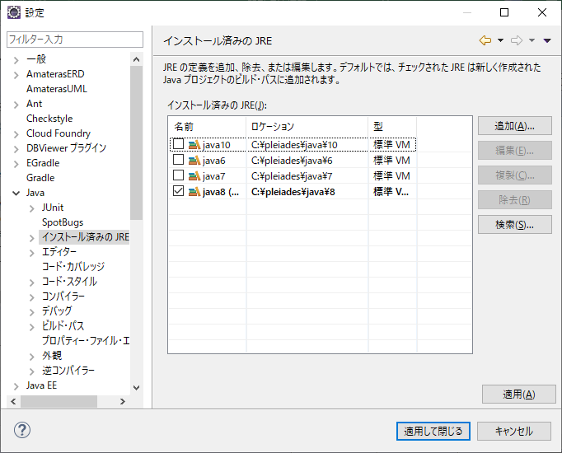

以上、Eclipse環境OK
 | ※ Push 不能対応。（権限）
 | Eclipse ⇒ 設定 ⇒ 一般 ⇒ セキュリティー ⇒ セキュリティーストレージ ⇒ 内容 ⇒ Git

DEBUG環境作成
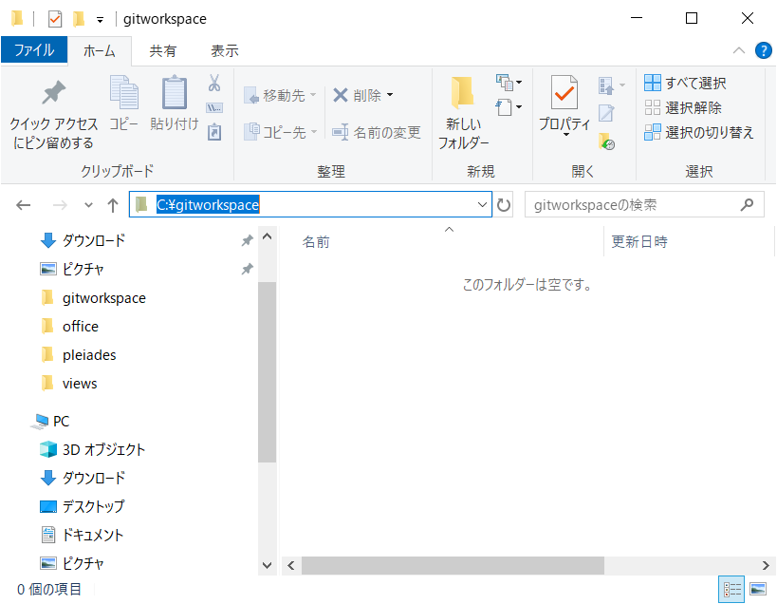
WORK用フォルダーを作成

Eclipse立ち上げ
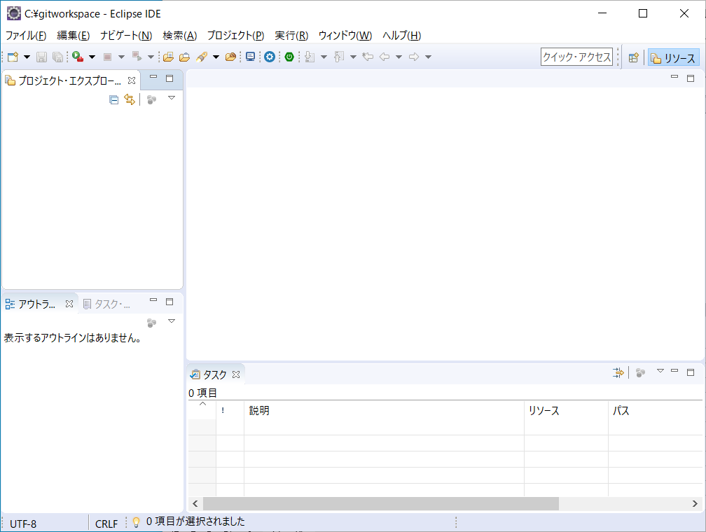

パッケージエクスプローラー上で右クリック
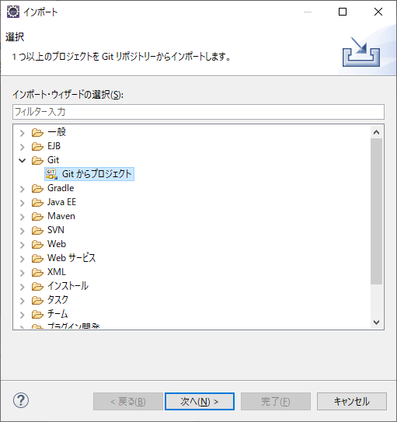

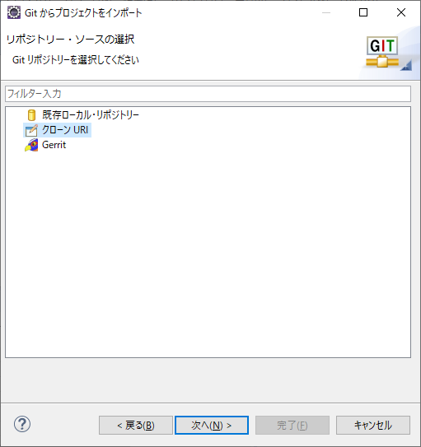

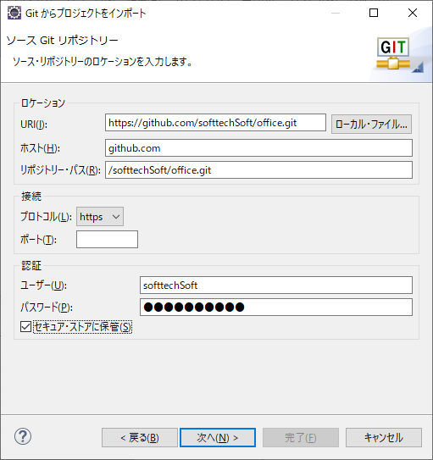

 | https://github.com/softtechSoft/office.git

 | パスワード：2020to2025

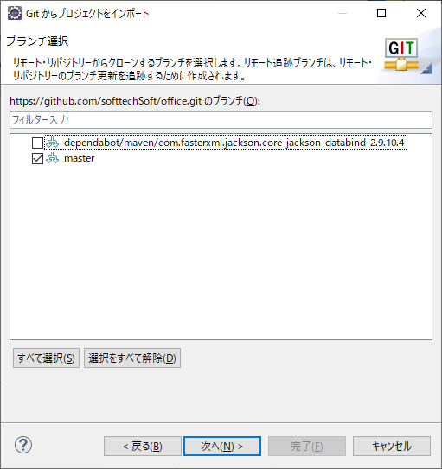

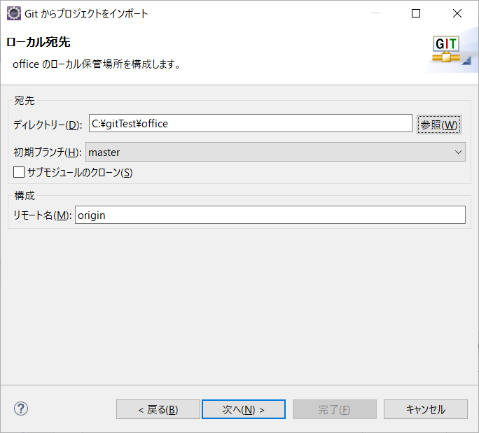

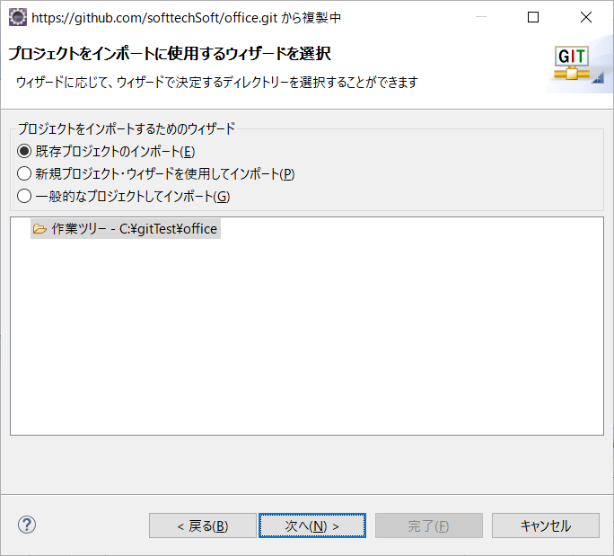

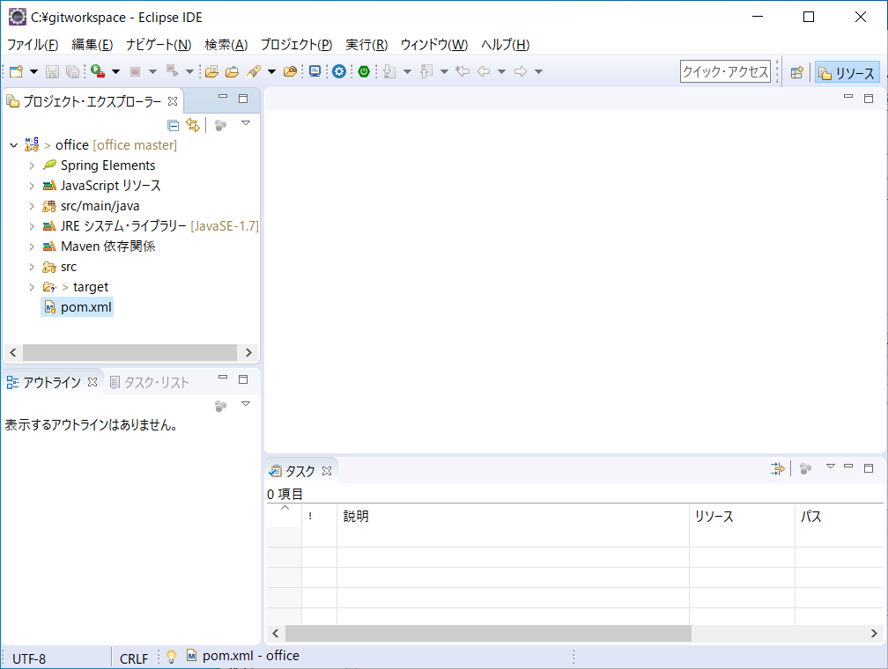

pom.xmlを右クリック ⇒ 実行 ⇒ MAVEN Install
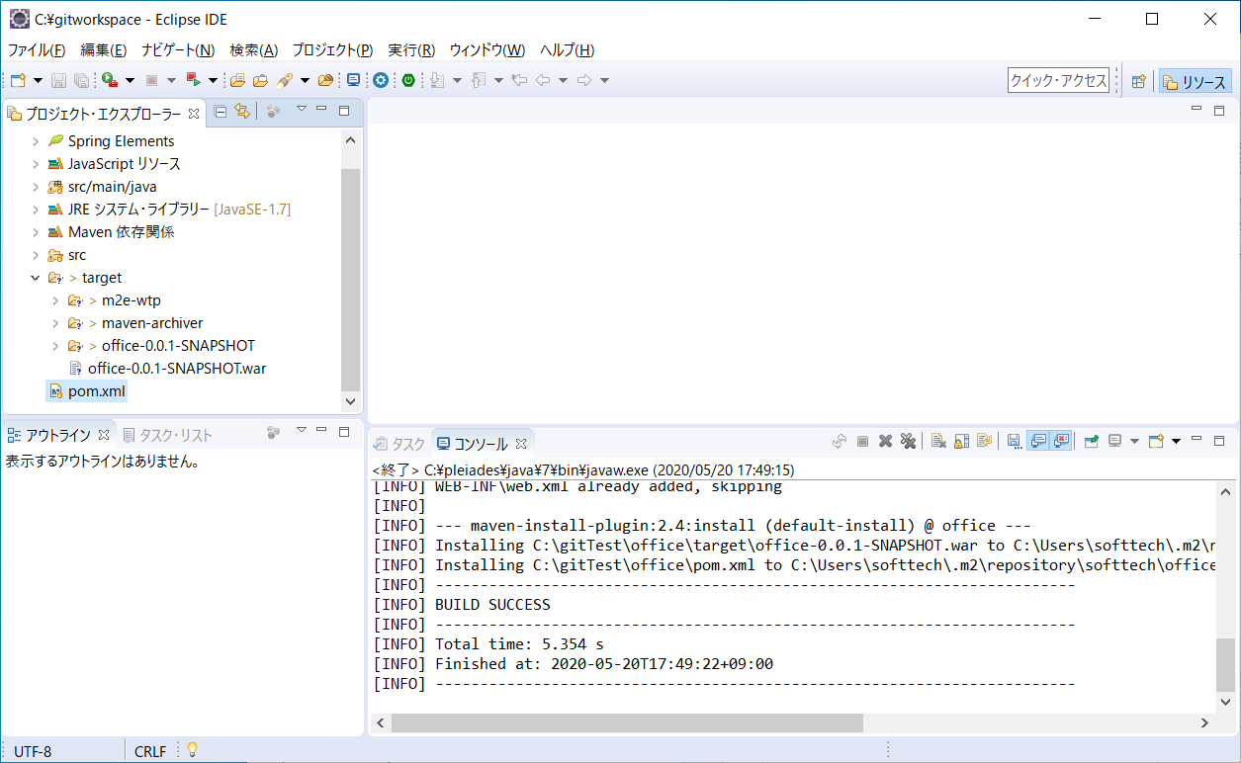

OFFICEを右クリック ⇒ MAVEN ⇒ プロジェクトの更新
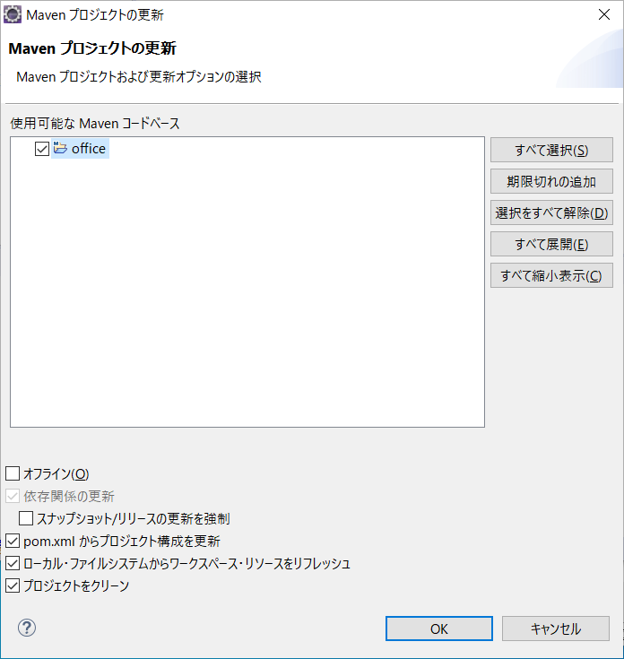

サーバを新規作成
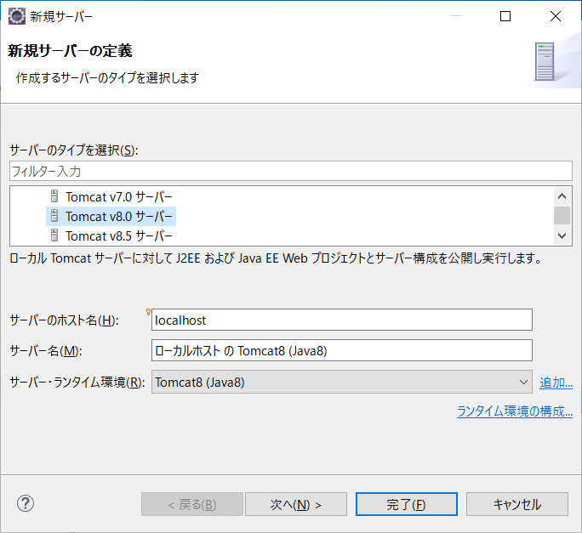

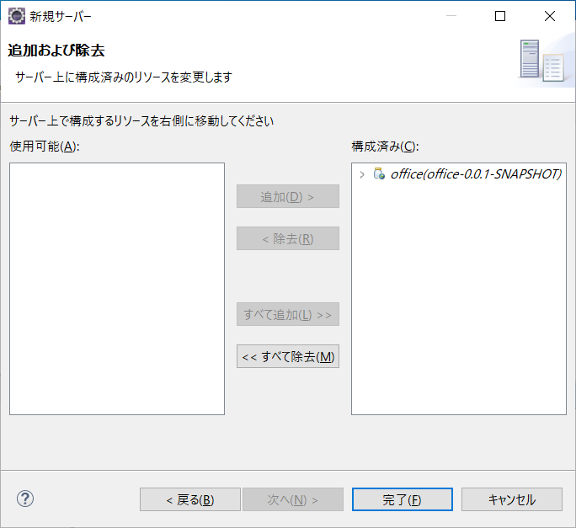

サーバを起動
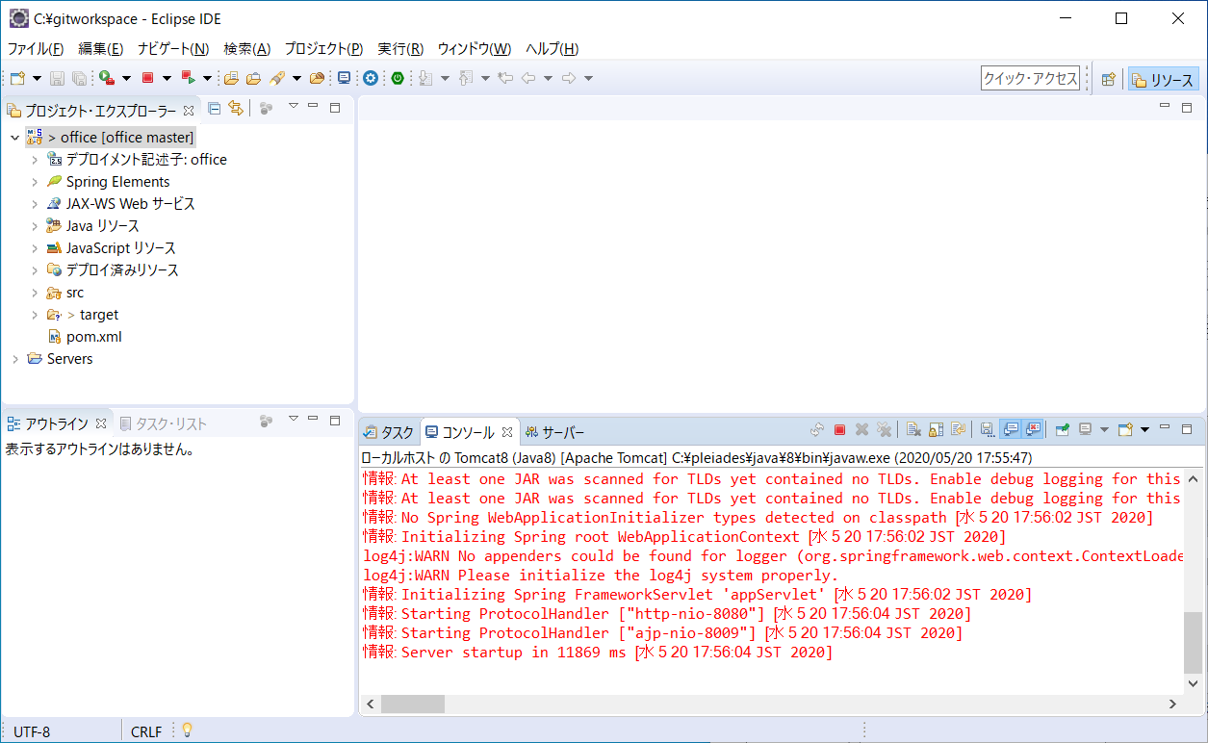

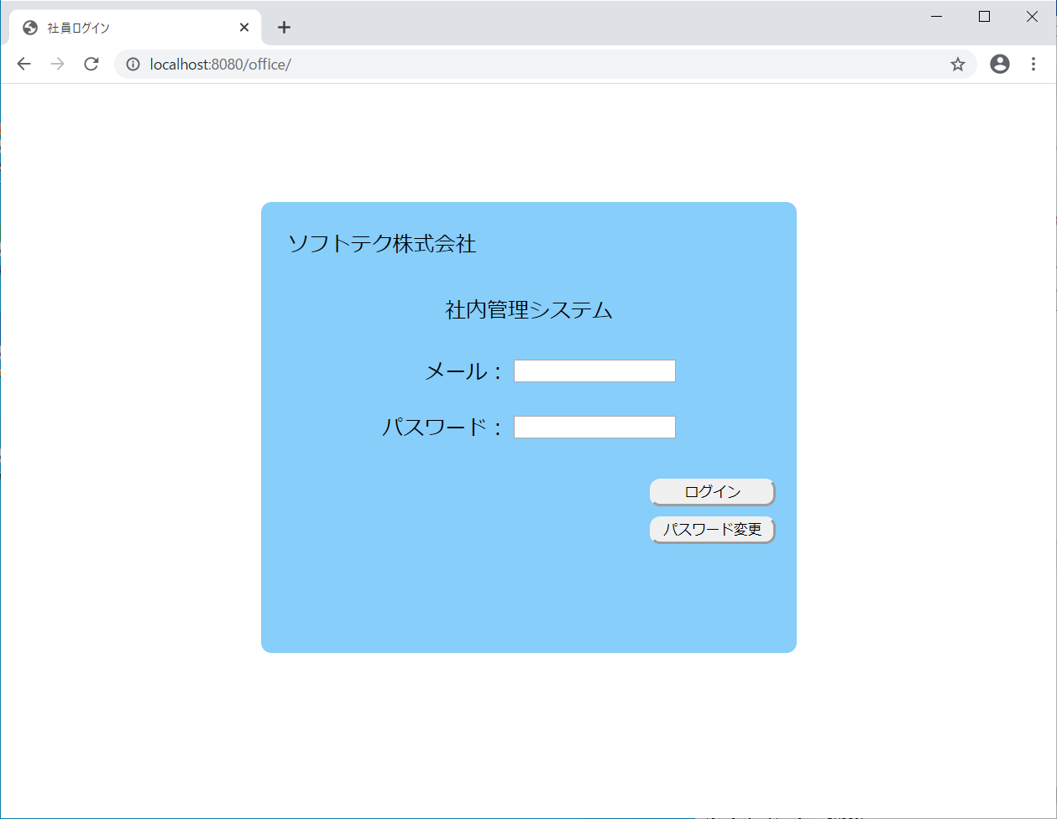
確認

 |  | 以上。

